PWS
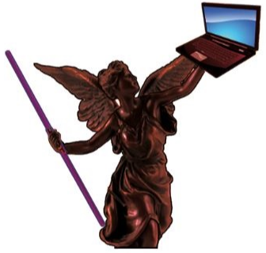
Vicente Cueva Ramirez
Relacion de Accesos Varios
2022-04-20

Fecha Actualizacion | Entidad | Concepto | Link | Usuario | PWR | Notas
 | ADOBE | Tu Adobe ID es |  | vcuevar@hotmail.com. |  | ConFaceBook
 | ANYDESK | EQUIPO CELULAR POINT | Windows 10 | 922-292-741 | Chente77
14-Apr-21 | ANYDESK | EQUIPO COMPRAS ITEKNIA | Linux | 757-303-105 | iteknia2019
 | ANYDESK | EQUIPO ITK-GNA-UBT-001 | Linux | 402-724-308 | Chente77
21-Apr-21 | ANYDESK | Equipo SAP 10 (Sistemas) | Para manejo de SAP 10 con el cliente de escritorio. | 311 730 299 | Zarkin11 | Sin contraseña el Equipo
23-Apr-21 | ANYDESK | REMOTO | EQUIPO PRUEBAS SAP - 10, SISTEMAS | 311-730-299 | Zarkin11 | Usuario sin Contraseña.
 | CAJA SAN RAFAEL | Caja Popular San Rafael S.C. de A.P. de R.L. de C.V. | https://cajasanrafael.turbopac.mx/PortalConsulta/ | 10070151089 | Mauricio&63 | Edos de Cuenta. Yolanda.
 | CAJA SAN RAFAEL | Caja Popular San Rafael S.C. de A.P. de R.L. de C.V. | https://cajasanrafael.turbopac.mx/PortalConsulta/ | 10110316750 | Victoria&77 | Edos de Cuenta. Vicente.
 | CANVA | Diseños varios formatos | canva.com | vcuevar@gmail.com |  | Conectado a Gogle toma credenciales.
 | CELULAR | BUZZO DE VOZ AT&T | TELEFONO CELULAR | 33-3584-1822 | 4578
23-Dec-20 | CORREOS | Correo para SIZ (Vales), Traslados. | https://mail.google.com | zarkin | Zarkin2018 | Telefono de Recuperacion 722 707 6976 (Nicolas) Se tenia que habilitar en Seguridad, aplicación a tercero (si) para que funcionara el envio de correos.
9-Apr-21 | CORREO | Correos Zarkin por la WEB | http://webmail.zarkin.com | vicente.cueva@zarkin.com | victoria | Correo Zarkin.
9-Apr-21 | CORREOS | Servidor de Correos Zarkin | http://webmail.zarkin.com/index.php/admin/index/logout | adalberto.ramos | Ei$0fQ@7! | Administrador de correos Zarkin.
30-Sep-21 | DISEÑO | AUTOCAD VIEWER | https://viewer.autodesk.com/ | vicente.cueva@zarkin.com | Chente77 | Visor de Archivos de AutoCad
 | DROPBOX | Respaldo de Informacion Iteknia |  |  |  | HP NEGRA LINUX
 | DROPBOX | Respaldo de Informacion Iteknia |  |  |  | HP BLANCA WINDOWS
 | DROPBOX |  |  | vcuevar@gmail.com | Victoria77Janine
 | FACEBOCK | Red Social | https://www.facebook.com/?stype=lo&jlou=AfdhW74Yksymw98OeGFTXAYoIwZWgXHFzYZN3vnnzNhLM2uPQhBXev_JlqN3lUlFIr9Z6-txEsTnDup5IdkLlzfLph1SapKd0q_coQqBTnkXug&smuh=46536&lh=Ac_sSj4SqVwugeCU | vcuevar@hotmail.com | Victoria77
 | FACEBOOCK | San Judas Tadeo | https://www.facebook.com | samarepa@hotmail.com | SantaMaria2015
 | ACADEMIA | FUNDACION CARLOS SLIM | https://aprende.org | vcuevar@gmail.com | Victoria77
19-Apr-21 | GAZTAMBIDE | Base de Datos Maria DB. | puerto:3306. Se pueden hacer consultas con Heidi SQL | root | victoria | SERVIDOR GAZTAMBIDE
1-Oct-20 | GAZTAMBIDE | SERVIDOR GAZTAMBIDE | ANYDESK - > ZARKIN-087 | 193 655 515 | Zarkin11 | SERVIDOR GAZTAMBIDE
7-Jun-21 | GAZTAMBIDE | SERVIDOR GAZTAMBIDE | Server | Administrador | Zarkin@2016 | SERVIDOR GAZTAMBIDE
24-Apr-20 | GAZTAMBIDE | TEAM VIEW (REMOTO) | ZARKIN-087 | 434 363 080 | Z@rk1n | SERVIDOR GAZTAMBIDE
 | CORREO | Gogle Apps | https://mail.google.com | vcuevar@gmail.com | Victoria77 | Correo Personal
 | GOGLE CHROME | Navegador de Internet |  |  |  | HP NEGRA LINUX
 | CORREO | Bandeja de Correos OutLook | https://outlook.live.com/owa/ | vcuevar@hotmail.com | Victoria77 | Correo para Redes Sociales.
 | I.M.S.S. | Reporte de Semanas Cotizadas | https://hlda.imss.gob.mx/hlda/Acceso.do | 0482636716-3 | kjxLK1038
 | INFONAVIT | Credito INFONAVIT 1411096013 | https://micuenta.infonavit.org.mx | joseemanuelc@gmail.com | chente07
4-Oct-20 | IP PUBLICA | ZARKIN LERMA | 187.189.177.39 |  |  | IP Publica fija para SIZ
 | KARSPESKY |  |  |  | Zrk2017 | Maquina de LAPTOP Blanca
 | KD | KD Academy | kdbeautyacademy.cavemkt.com | mcueva12 | Mauricio1211
29-Oct-20 | LOG MEIN | REMOTO | ZARKIN-088 | Administrador | Zarkin@2016 | SERVIDOR SAP 10
 | MAC | Cuenta de Apps |  | vcuevar@hotmail.com | Victoria77Janine | spanky, datsun,angulo
 | MEGACABLE | Consulta de Recibo. | Servicio a Clientes: 9690-0000 | vcuevar@gmail.com | Victoria77 | Contrato 043-0270373 El 09/DIC/19 coparti contraseña con Lety Cardenas para pago.
9-Nov-20 | ONE DRIVE | Tecnologia | https://onedrive.live.com/about/es-mx/signin/ | sistemas@zarkin.onmicrosoft.com | Zrk_2018 | Tecnologia de la Informacion
 | PIXABAY | Imágenes y Videos Libres | www.pixabay.com |  |  | HP NEGRA LINUX
 | RADIO | LIBRE.FM | http://libre.fm | vcuevar | Victoria77 | Aplicación para escuchar musica.
 | REMMINA REMOTE DESKTOP | Escritorio Remoto para Servidor Windows |  |  |  | HP NEGRA LINUX
27-Apr-21 | REPORTERIA | MANAGER | \\Server-sapbo\salotto\Reporteria\REPORTERIA LERMA.bat | 1059 | V1059 | Proyecto VB de Zarkin.
27-Apr-21 | REPORTERIA | SISTEMAS | \\Server-sapbo\salotto\Reporteria\REPORTERIA LERMA.bat | 1000 | S1000 | Proyecto VB de Zarkin.
30-Nov-20 | SAP 10 | SAP 10 por la WEB | https://zarkin-088:8010/dispatcher/ | SISTEMA2 | Chente&77 | Acceso SAP Web Escritorio Remoto
30-Nov-20 | SAP 10 | SAP 10 por la WEB | https://187.189.177.39:8010/dispatcher/ | SISTEMA2 | Chente&77 | Acceso SAP Web IP Publica
 | SAP 10 | USUARIO MANAGER | NICOLAS PLIEGO | MANAGER | Sap@2020
 | SAP 8 | SALOTTO, S.A. DE C.V. |  | manager | aqnlaaepp | Confirmada el 28 de Mayo del 2019.
 | SAP 8 | SALOTTO, S.A. DE C.V. |  | manager | nicovi2019 | Se cambio por posible urto de contraseña. 19/Jul/19
 | SAP 8 | SALOTTO, S.A. DE C.V. | Cuenta de Diseño 2 | DISEÑO02 | Z123
 | SAP 8 | SAP Mobiliario SOF |  | manager | goldf24
 | SAP 8 | SAP Mobiliario SOF | Vicente Cueva | SOF1360 | chente
 | SAP 8 | USUARIO VICENTE |  | SISTEMA2 | victoria
 | SHOTCUT | Editor de Videos |  |  |  | HP NEGRA LINUX
9-Apr-21 | SIZ | SIZ Saloto SAP 10 | http://187.189.177.39:8082/siz_sa/public/auth/login | 777 | victoria | Usuario de Pruebas, como Administrador
9-Apr-21 | SIZ | SIZ Saloto SAP 10 | http://187.189.177.39:8082/siz_sa/public/auth/login | 246 | victoria | Usuario mio como Sistemas.
12-Nov-20 | SIZ | SIZ Salotto pruebas | 189.192.133.65:8085/siz_sa/public/auth/login | 246 | victoria | SIZ Pruebas en Gaztambide
 | SKYPE | Comunicación via mensaje o videollamadas |  |  |  | HP NEGRA LINUX
 | SKYPE | Comunicación via mensaje o videollamadas |  |  |  | HP BLANCA WINDOWS
 | SMARTSHEET | ADMINISTRADOR DE PROYECTOS | https://app.smartsheet.com/b/home?lang=es_MX | vicente.cueva@apzusa.com | V16eAPZ!
27-Nov-20 | SQL | HP-BLANCA | SAPSOPORTE\SQLEXPRESS | sa | V1k0
16-Apr-21 | SQL | MARIA DB | SERVIDOR GAZTAMBIDE | root | victoria | Puerto: 3306
 | SQL | SERVER-SAPBO | SERVER-SAPBO | sa | B1Admin | Base de SAP 8
4-Nov-20 | SQL | SERVIDOR SAP 10 | sb | sa | B1Admin | SBO_Thengel
16-Apr-21 | TRELLO | ORGAINZADOR TABLEROS | https://trello.com/ | vcuevar | Victoria77 | Correo: vcuevar@gmail.com
16-Apr-21 | TRELLO | REALIZO LIGA A ATLASSIAN |  | vcuevar@gmail.com | Victoria77
 | TWITTER | Twitter | https://twitter.com/ | @VicenteCuevaRrm | Victoria77
 | UBER | DEL CEL: 33-3584-1822 | codigo 5209 | vcuevar@gmail.com | Victoria77
 | VARIETY | Fondo de Escritorio |  |  |  | HP NEGRA LINUX
 | VISUAL STUDIO CODE | Editor de Codigo (PHP) |  |  |  | HP NEGRA LINUX
 | VISUAL STUDIO CODE | Editor de Codigo (PHP) |  |  |  | HP BLANCA WINDOWS

 | VPH | ZOOM | https://zoom.us/ | vcuevar@gmail.com | Victoria77 | Clave Anfitrion: 527253
 | WETRANSFER | Envio archivos hasta 2GB | https://wetransfer.com/ | vcuevar@gmail.com |  | Ingresando con Gogle
13-May-21 | ZARKIN | ESCRITORIO REMOTO | 187.189.177.39:1014 | Sistemas1014\SISTEMA2 | Chente77 | Trabajo amb. SAP 8
13-May-21 | ZARKIN | ESCRITORIO REMOTO | 187.189.177.39:1013 | SISTEMAS | Zarkin2018 | Trabajo amb. SAP 10

22-Jun-21 | ZARKIN | SAP 10 Servicios Inegracion. | https://zarkin-088:30010/ControlCenter/ | B1SiteUser | B1Admin | Para activar las alarmas.
13-May-21 | ZARKIN | SERVIDOR MACROS | \\ZRK_DCCONTROLER\ | Administrador | Zarkin@2016 | Aqui estan las Macros.
13-May-21 | ZARKIN | SERVIDOR SAP 10 | ZARKIN-088 | Administrador | Zarkin@2016 | Servidor SAP 10, IP FIJA: 10.63.100.6
11-Nov-21 | ZARKIN | http://soporte.inbest.cloud | 33 2014 3442 | vicente.cueva@zarkin.com | Chente&77 | Mesa de Control InBest. CORREO: soporte@inbest.enterprises

Fecha Actualizacion | Entidad | Concepto | Link | Usuario | PWR | Notas
5-Jan-22 | ITEKNIA | ANYDESK | ITK-GNA-UBT-001 | 635 730 935 | Chente77 | HP NEGRA LINUX
27-Jan-22 | ITEKNIA | MULIIX-COMERCIALIZADORA | \\177.229.232.7:8084 | 777 | victoria | Productivo por IP Publica
27-Jan-22 | ITEKNIA | MULIIX-ITEKNIA | \\177.229.232.7:8085 | 777 | victoria | Productivo por IP Publica
27-Jan-22 | ITEKNIA | MULIIX-QA | \\177.229.232.7:8086 | 777 | victoria | Ambiente de Pruebas
16-Mar-22 | ITEKNIA | SQL | IP: 187.247.242.71,1433 | sa | Itkc4224a | IP: Publica
4-Jan-22 | ITEKNIA | VPN | Coneccion Remota | itkvicente | ItkVicente.*
1-Jan-22 | KD | ANYDESK | MAQUINA CAJERO | 579 840 879 | Victoria77
2-Jan-22 | KD | ANYDESK | KDBEAUTY | 964 151 481 | Victoria77
2-Jan-22 | KD | Equipo Windows 7 (64 bits) | KDBEAUTY | KD Beauty | Mexico2020 | Administrador
3-Jan-22 | KD | TELMEX | https://telmex.com/web/negocios | joseemanuelc@gmail.com | mane2107 | Entrar como Negocio.
11-Feb-22 | VMA | ACTINVER | www.actinver.com | 93689099 | Victoria77 | Token
7-Dec-21 | VMA | BANCO AZTECA | Banca Celular | 4027-6657-1483-1600 | Mauricio77 | 475869
7-Dec-21 | VMA | BANCO AZTECA | https://www.bancoazteca.com.mx | vcuevar / toke celular | Mauricio77 | NIP 9592 -> Anterior 4758vic
28-Feb-22 | VMA | CLARO VIDEO | https://www.clarovideo.com/mexico/homeuser | myssantillan@gmail.com | 51853247 | TELMEX
3-Jan-22 | VMA | FUNDACION CARLOS SLIM | https://aprende.org | vcuevar@gmail.com | Victoria77 | Estudio de PHP
17-Nov-20 | VMA | GITHUB | SIZ_SA | zarkinsoporte@gmail.com | Zrk_2018
19-Nov-20 | VMA | GITHUB | SIZ, REPO, KD | vcuevar@gmail.com | Victoria77Janine | Para realizar cambios y subir a la Nube.
18-Feb-22 | VMA | INSTAGRAM | confirmacion fue 863924 | vcuevar77 | Victoria77 | Correo: vcuevar@hotmail.com
12-Aug-21 | VMA | INSTAGRAM | Cambio de Contraseña. Chente&77 | vcueva77 | Victoria77 | Correo: vcuevar@gmail.com
18-Feb-22 | VMA | LINKEEDIN | https://mx.linkedin.com/ | vcuevar@gmail.com | Chente77 | RED SOCIAL DE PROFECIONISTAS
20-Mar-22 | VMA | MARIA DB (10.6) | EQUIPO DELL | root | V1k0 | Puerto: 3306
28-Feb-22 | VMA | NETFLIX | https://www.netflix.com | joseemanuelc@gmail.com | EmaNetflix2020 | Cuenta de Emanuel.
6-Jan-22 | VMA | PREDIAL TONALA | https://predialtonala.com/pago/index.html |  |  | Descargar Forma de Pago
14-Mar-22 | VMA | C.F.E. | https://app.cfe.mx/Aplicaciones/CCFE/MiEspacio/Login.aspx | vcuevar77 | Victoria77 | Correo: vcuevar@gmail.com
12-Jan-22 | VMA | SANTANDER | Desbloquear Estados de Cuenta. |  | kzE6D2070763
5-Jan-22 | VMA | SIAPA | http://www.siapa.gob.mx/servicios | vcuevar | Victoria77 | Recibos de Vicente
5-Jan-22 | VMA | SIAPA | http://www.siapa.gob.mx/servicios | vcuevar | Victoria77 | Recibos de Emanuel
3-Jan-22 | VMA | TELMEX | https://telmex.com/web/negocios | 3336802181 | Victoria77
20-Apr-22 | VMA | TERTIUS | https://acreditados.tertius.com.mx/acceso/tertius | 160815 | 6095 | CREDITO NO. 160815
1-Apr-22 | VMA | UDEMY | udemy.com | vcuevar@gmail.com | Chente&77 | Curso de Git desde cero
18-Feb-22 | VMA | WIFI | Telmex | INFINITUM1604_2.4 | 2B6dFvUHi1 | Casa Real Jacarandas
20-Jan-22 | ZARKIN | ADMINISTRADOR |  | Sistemas | Z@rk1n | Clave que usa sistemas en varios equipos
20-Mar-22 | ZARKIN | ANTIVIRUS | KASPERKY | KLAdmin | @Nt1v1&u5 | DELL
20-Mar-22 | ZARKIN | ANTIVIRUS | KASPERKY | vicente.cueva@zarkin.com | Chente&77 | Consola Kasperky
2-Jan-22 | ZARKIN | ANYDESK | ZARKIN-86/ADMINISTRADOR | 193 655 515 | Chente77 | Administrador -> Zarkin@2016
20-Jan-22 | ZARKIN | ANYDESK | ZARKIN-067 / Vicente Cueva Ramirez | 883 769 045 | Chente77
20-Jan-22 | ZARKIN | COMPUTADOR HAP BLANCA | ZARKIN-067 | PIN | 5263 | Active: con vcuevar@hotmail.com
20-Jan-22 | ZARKIN | ESCRITORIO REMOTO | PC: 187.189.177.39:1013 | ZARKIN-011\SISTEMAS | Zarkin2018 | Este escritorio lo Utilizara Alberto Jimenez.
20-Jan-22 | ZARKIN | ESCRITORIO REMOTO | PC: 187.189.177.39:1013 | ZARKIN-011\SISTEMA2 | Chente77 | Nuevo Escritorio solo yo.
14-Feb-22 | ZARKIN | OFFICE 365 | http://login.microsoftonline.com | it.due@zarkin.onmicrosoft.com | Chente&77 | Cuenta para Oficce 365 que traigo asignada.
10-Apr-22 | ZARKIN | SAP 10 | USUARIO VICENTE | SISTEMA2 | Chente&77
4-Nov-20 | ZARKIN | SAP 10 | USUARIO SAP MANAGER | manager | Sap@2020 | Envio Miguel el 04/Noviembre/2020
 | ZARKIN | SAP 10 | USUARIO SIZ GRUPO ADMIN. | SIZ_ADMN | Zark&n20
 | ZARKIN | SAP 10 | USUARIO SIZ GRUPO PROD. | SIZ_PROD | Zark&n20
1-Apr-22 | ZARKIN | SQL | IP: 187.189.177.39 | sa | B1Admin | SAP 10
3-May-21 | VMA | CONFERENCIAS | https://meet.google.com/msw-ajjy-ufr |  |  | Genere para Conferencias por Meet
 | SAT | Declaración Mensual | http://www.sat.gob.mx/Paginas/Inicio.aspx | CURV630707QS9 | Chente77

Resumen
SALOTTO, S.A. DE C.V.
RELACION DE SISTEMAS
2020-10-29
Fecha Actualizacion | Entidad | Concepto | Link | Usuario | PWR | Notas
20-Jan-22 | ZARKIN | ADMINISTRADOR |  | Sistemas | Z@rk1n | Clave que usa sistemas en varios equipos
20-Mar-22 | ZARKIN | ANTIVIRUS | KASPERKY | KLAdmin | @Nt1v1&u5 | DELL
20-Mar-22 | ZARKIN | ANTIVIRUS | KASPERKY | vicente.cueva@zarkin.com | Chente&77 | Consola Kasperky
2-Jan-22 | ZARKIN | ANYDESK | ZARKIN-86/ADMINISTRADOR | 193 655 515 | Chente77 | Administrador -> Zarkin@2016
20-Jan-22 | ZARKIN | ANYDESK | ZARKIN-067 / Vicente Cueva Ramirez | 883 769 045 | Chente77
20-Jan-22 | ZARKIN | ESCRITORIO REMOTO | PC: 187.189.177.39:1013 | ZARKIN-011\SISTEMAS | Zarkin2018 | Este escritorio lo Utilizara Alberto Jimenez.
20-Jan-22 | ZARKIN | ESCRITORIO REMOTO | PC: 187.189.177.39:1013 | ZARKIN-011\SISTEMA2 | Chente77 | Nuevo Escritorio solo yo.
14-Feb-22 | ZARKIN | OFFICE 365 | http://login.microsoftonline.com | it.due@zarkin.onmicrosoft.com | Chente&77 | Cuenta para Oficce 365 que traigo asignada.
10-Apr-22 | ZARKIN | SAP 10 | USUARIO VICENTE | SISTEMA2 | Chente&77
4-Nov-20 | ZARKIN | SAP 10 | USUARIO SAP MANAGER | manager | Sap@2020 | Envio Miguel el 04/Noviembre/2020
 | ZARKIN | SAP 10 | USUARIO SIZ GRUPO ADMIN. | SIZ_ADMN | Zark&n20
 | ZARKIN | SAP 10 | USUARIO SIZ GRUPO PROD. | SIZ_PROD | Zark&n20
1-Apr-22 | ZARKIN | SQL | IP: 187.189.177.39 | sa | B1Admin | SAP 10
9-Nov-20 | ZARKIN | OFFICE 365 | http://login.microsoftonline.com | sistemas@zarkin.onmicrosoft.com | Zrk_2018 | Tecnologia de la Informacion
25-Apr-22 | ZARKIN | OFFICE 365 | http://login.microsoftonline.com | it.due@zarkin.onmicrosoft.com | Z&k*2021 | Registrada en Escritorio Remoto.

POR VALIDAR Y VER QUE NO ESTE DUPLICADO
30-Nov-20 | SAP 10 | SAP 10 por la WEB | https://zarkin-088:8010/dispatcher/ | SISTEMA2 | Chente&77 | Acceso SAP Web Escritorio Remoto
30-Nov-20 | SAP 10 | SAP 10 por la WEB | https://187.189.177.39:8010/dispatcher/ | SISTEMA2 | Chente&77 | Acceso SAP Web IP Publica
 | SAP 10 | USUARIO MANAGER | NICOLAS PLIEGO | MANAGER | Sap@2020
4-Nov-20 | SAP 10 | USUARIO SAP MANAGER |  | manager | Sap@2020 | Envio Miguel el 04/Noviembre/2020
 | SAP 10 | USUARIO SIZ GRUPO ADMIN. | SIZ ADMON | SIZ_ADMN | Zark&n20
 | SAP 10 | USUARIO SIZ GRUPO PROD. | SIZ CONTROL DE PISO | SIZ_PROD | Zark&n20
5-Nov-20 | SAP 10 | USUARIO VICENTE |  | SISTEMA2 | Chente&77 | Usar clave inicial Then&2020
11-Nov-21 | ZARKIN | http://soporte.inbest.cloud | 33 2014 3442 | vicente.cueva@zarkin.com | Chente&77 | Mesa de Control InBest. CORREO: soporte@inbest.enterprises
 | SAP 8 | SALOTTO, S.A. DE C.V. |  | manager | aqnlaaepp | Confirmada el 28 de Mayo del 2019.
 | SAP 8 | SALOTTO, S.A. DE C.V. |  | manager | nicovi2019 | Se cambio por posible urto de contraseña. 19/Jul/19
 | SAP 8 | SALOTTO, S.A. DE C.V. | Cuenta de Diseño 2 | DISEÑO02 | Z123
 | SAP 8 | SAP Mobiliario SOF |  | manager | goldf24
 | SAP 8 | SAP Mobiliario SOF | Vicente Cueva | SOF1360 | chente
 | SAP 8 | USUARIO VICENTE |  | SISTEMA2 | victoria
27-May-21 | ZARKIN | ALMACEN (LUCERO) | ANYDESK | 794-161-761 | Zarkin11
29-Oct-20 | ZARKIN | AnyDesk Contol Remoto. | ZARKIN-088 | 411 487 159 | Zarkin11 | SERVIDOR SAP 10
13-May-21 | ZARKIN | ESCRITORIO REMOTO | 187.189.177.39:1014 | Sistemas1014\SISTEMA2 | Chente77 | Trabajo amb. SAP 8
13-May-21 | ZARKIN | ESCRITORIO REMOTO | 187.189.177.39:1013 | SISTEMAS | Zarkin2018 | Trabajo amb. SAP 10
9-Nov-20 | ZARKIN | OFFICE 365 | http://login.microsoftonline.com | sistemas@zarkin.onmicrosoft.com | Zrk_2018 | Tecnologia de la Informacion
9-Nov-20 | ZARKIN | OFFICE 365 | Cuenta que hice pero no quedo bien | vicente@zarkin.onmicrosoft.com | Chente&77 | Vicente Cueva
22-Jun-21 | ZARKIN | SAP 10 Servicios Inegracion. | https://zarkin-088:30010/ControlCenter/ | B1SiteUser | B1Admin | Para activar las alarmas.
18-May-21 | ZARKIN | SAP 10 USUARIO | DISEÑO OSIEL FRANCO. | DISEÑO01 | Mau$2021
1-Oct-20 | ZARKIN | SERVIDOR GAZTAMBIDE | ANYDESK - > ZARKIN-087 | 193 655 515 | Chente77 | SERVIDOR GAZTAMBIDE
7-Jun-21 | ZARKIN | SERVIDOR GAZTAMBIDE |  | Administrador | Zarkin@2016
13-May-21 | ZARKIN | SERVIDOR MACROS | \\ZRK_DCCONTROLER\ | Administrador | Zarkin@2016 | Aqui estan las Macros.
13-May-21 | ZARKIN | SERVIDOR SAP 10 | ZARKIN-088 | Administrador | Zarkin@2016 | Servidor SAP 10, IP FIJA: 10.63.100.6
 | ZARKIN | OFFICE 365 | http://login.microsoftonline.com | it.due@zarkin.onmicrosoft.com | Zrk_2018 | Tecnologia de la Informacion
27-Nov-20 | SQL | HP-BLANCA | SAPSOPORTE\SQLEXPRESS | sa | V1k0
16-Apr-21 | SQL | MARIA DB | SERVIDOR GAZTAMBIDE | root | victoria | Puerto: 3306
 | SQL | SERVER-SAPBO | SERVER-SAPBO | sa | B1Admin | Base de SAP 8
4-Nov-20 | SQL | SERVIDOR SAP 10 | sb | sa | B1Admin | SBO_Thengel
24-Apr-20 | TEAM VIEW | REMOTO | ZARKIN-087 | 434 363 080 | Z@rk1n | SERVIDOR GAZTAMBIDE
9-Apr-21 | SIZ | SIZ Saloto SAP 10 | http://187.189.177.39:8082/siz_sa/public/auth/login | 777 | victoria | Usuario de Pruebas, como Administrador
9-Apr-21 | SIZ | SIZ Saloto SAP 10 | http://187.189.177.39:8082/siz_sa/public/auth/login | 246 | victoria | Usuario mio como Sistemas.
12-Nov-20 | SIZ | SIZ Salotto pruebas | 189.192.133.65:8085/siz_sa/public/auth/login | 246 | victoria | SIZ Pruebas en Gaztambide
27-Apr-21 | REPORTERIA | MANAGER | \\Server-sapbo\salotto\Reporteria\REPORTERIA LERMA.bat | 1059 | V1059 | Proyecto VB de Zarkin.
27-Apr-21 | REPORTERIA | SISTEMAS | \\Server-sapbo\salotto\Reporteria\REPORTERIA LERMA.bat | 1000 | S1000 | Proyecto VB de Zarkin.
27-Apr-21 | REPORTERIA | VENTAS | \\Server-sapbo\salotto\Reporteria\REPORTERIA LERMA.bat | 1023 |  | Proyecto VB de Zarkin.
29-Oct-20 | LOG MEIN | REMOTO | ZARKIN-088 | Administrador | Zarkin@2016 | SERVIDOR SAP 10
4-Oct-20 | IP PUBLICA | ZARKIN LERMA | 187.189.177.39 |  |  | IP Publica fija para SIZ
23-Dec-20 | CORREOS | Correo para SIZ (Vales), Traslados. | https://mail.google.com | zarkin | Zarkin2018 | Telefono de Recuperacion 722 707 6976 (Nicolas) Se tenia que habilitar en Seguridad, aplicación a tercero (si) para que funcionara el envio de correos.
9-Apr-21 | CORREOS | Correos Zarkin por la WEB | http://webmail.zarkin.com | vicente.cueva@zarkin.com | victoria | Correo Zarkin.
9-Apr-21 | CORREOS | Servidor de Correos Zarkin | http://webmail.zarkin.com/index.php/admin/index/logout | adalberto.ramos | Ei$0fQ@7! | Administrador de correos Zarkin.

ID | Maquina / Sofware | Link | Usuario | PWR | Comentarios | VERIFICADO
MAQUINA HP | PC Notebook HP 14-ac112la (ENERGY STAR) |  | En esta pagina descargo drivers | https://support.hp.com/mx-es/drivers/selfservice/closure/hp-14-ac100-notebook-pc-series/8499318/model/9043681?sku=K8P10LA&ssfFlag=true | Alberto Jimenez, 26/Agosto re-instalo controladores de audio, que se dañaron con la ultima actualizacion de Windows. | 18-Jun-20
MACROS |  | \\ZRK_DCCONTROLER | Administrador | Zarkin@2022
ANTIVIRUS | https://cloud.malwarebytes.com |  | nicolas.pliego@zarkin.com | Z@rk1n2019 | PORTAL WEB (CONSOLA CLOUD)
ANTIVIRUS | Kaspesky |  | En la maquina HP blanca | Zrk2017 | Hizo Daniel actualización y dijo que quedo con la misma contraseña. 27 de Mayo del 2019.
CORREOS | Servidor de Correos Zarkin, con cuenta de Sistemas | http://webmail.zarkin.com/index.php/admin | zarkin_adm | 4x0SkEdO
CORREOS | Servidor de Correos Zarkin | http://webmail.zarkin.com/index.php/admin/index/logout | adalberto.ramos | Ei$0fQ@7!
CORREOS | Correos Zarkin por la WEB | http://webmail.zarkin.com | vicente.cueva@zarkin.com | victoria

ANYDESK | EQUIPO ITK-GNA-UBT-001 | Linux | 402-724-308 | Chente77
ANYDESK | EQUIPO SAPSOPORTE | Windows 10 | 500-818-881 | Chente77
ANYDESK | EQUIPO CELULAR POINT | Windows 7 | 922-292-741 | Chente77
ANYDESK | ZARKIN | ZARKIN-86/ADMINISTRADOR | 193 655 515 | Zarkin@2016 | Administrador -> Zarkin@2016

ANYDESK | EQUIPO DE COMPRAS |  | 689-281-925 | Solicitar Autorizacion.

RESPALDOS Y NUBES
ON DRIVER | NUBE DE MICROSOF ZARKIN |  | it.due@zarkin.onmicrosoft.com | Zrk_2018 | Archivo de Trabajo de Salotto.
NAS | SYNOLOGY | https://account.synology.com/es-mx | sistemas@zarkin.com | Zarkin11 | Controlador de Tareas de respaldo Hyper Backup
NAS | SYNOLOGY | https://account.synology.com/es-mx | nicolas.pliego@zarkin.com | Zarkin*2019 | Abrio Nicolas esta cuenta porque no sabia cual era la otra cuenta. NAS de Diseño
NAS | SYNOLOGY | http://plantalerma.quickconnect.to/ | nasadmin | qwerty1868 | NAS de Lerma. Configurado 1 de Febrero del 2019 x Alberto JM.
NAS | Respaldo NAS de Guadalajara |  | nasadmin | qwerty1868 | http://gaztambide.quickconnect.to | 18-Jun-20
NAS Diseño | http://plantalerma.quickconnect.to/ |  | admin | Zarkin@2016 | Configurado 1 de Febrero del 2019 x Alberto JM.
DISEÑO | \\10.63.100.107 |  | Usuario: sistemas1014\admin | Zarkin@2016 | NAS de diseño

NAS DISEÑO nueva | S_DESING_1, RESPALDA LA CARPETA DE "CARPETA DISEÑO"
 | AS_DESING_2, RESPALDA LA CARPETA DE "DISEÑO COMPARTIDAS 2019" ESA SERA SOLO LOS SABADOS ES MUY GRANDE.

SISTEMAS | \\10.63.100.96 |  | Usuario: sistemas1014\admin | qwerty1868 | NAS de Respaldos de Sistemas (Validar porque se daño este aparato).
IMÁGENES | \\10.63.100.96\sizarticulos |  | admin produccion | ?
REMOTO | Team Viewer |  | 434 363 080 | Z@rk1n

SIZ PRODUCTIVO | 187.189.177.39:8081/SIZ/PUBLIC/AUTH/LOGIN |  | 246 | victoria
SIZ PRUEBAS | 187.189.177.39:8081/SIZ/PUBLIC/AUTH/LOGIN |  | 246 | victoria

C | Servidor de Correos Zarkin Dividio Adalberto y agrego nuevo Administrador el 18 de Junio del 2018 |  | adalberto.ramos | Ei$0fQ@7! | http://webmail.zarkin.com/index.php/admin/index/logout
C | Servidor de Correos Zarkin |  | zarkin_adm | 4x0SkEdO | http://webmail.zarkin.com/index.php/admin
D | DVR Carpinteria |  | admin | Gam35Lem0 DVR 00000 (Directo) | 1 DVR AvTech 8 canales con no. de serie DBTJ00673 http://tuttopellecdd.dvrdns.org TCP/UDP por el puerto 81
S | Servidor 10.63100.7:3388 |  | Administrador | Zarkin@2016 | Servidor donde estan las terminales de producción y acceso a Remoto Completo.
 | sistemas@zarkin.onmicrosoft.com |  | NUBE | Zrk_2018 | Usuario de Office 365
 | it.due@zarkin.onmicrosoft.com |  | Portal Office 365 | Zrk_2018 | Administrador de la nube

CHAT | Microsoft Teams | Nombre Alberto Jimenez Medina | sistemas@zarkin.onmicrosoft.com | Zrk_2018 | Portal Office 365 (Para realizar cambios, creo que el Administrador es Adalberto y esta cuenta esta como hijito

 | Documentos en la Nube |  | NUBE |  | Repositorio de Sistemas para enviar avances.
U | Administrador |  | sistemas | hugyplfw | Algunas maquinas tienen esta contraseña.
U | Adriana Triana. |  | ATRIANA | Zarkin11 | Maquina de Adriana Triana Ventas.
U | Fact-Andrea |  | sof1238 | Zarkin11 | Usuario Fact-Andrea\Sistemas hugyplfw
U | Jorge Gutierrez. |  | Carpinteria01 | Zarkin2016 | Escritorio Remoto.
U | Jorge Suarez |  | sof1533 | Sexta69 | Escritorio Remoto.
U | Jose Alejo |  |  | Zarkin122 | Maquina de Escritorio en Carpinteria.
U | Vicente Cueva |  | SISTEMAS | Zarkin2020 | Maquina que era de Mara.
 | Internet Tutto Pell (Sol) |  | TCP/IPV4 = 1 | IP: 192.168.2.250 | Mascara: 255.255.255.0 Puerta: 192.168.2.1 DNS: 192.168.2.1
 | Maquina Corte de Piel (Tutto) |  | Sistemas | hugyplfw | sof1276, Zarkin11
 | Maquina Jose Alejo / Andrea |  | SOF1140 | Zarkin11 | Local: MANTENIMIENTO\sistemas -> hugyplfw
 | MODEM: Carpinteria Guadalajara |  | IP: 192.168.0.1 | admin | admin; Zarkin; Carpinteria
 | ODBC |  | FUSIONLERMA | B1Admin | Conecion para acceso a bases de Dato de SAP en SERVER_SAPBO
 | DNS |  | IP: 189.202.238.34 (Publlic) | Gam35Lem0?
 | DNS |  | https://dashboard.opendns.com/settings/30494991/content_filtering | alberto.medina@zarkin.com | Dns-2016
 | Portal BESTEL (Descarga de Facturas)
 | Servicios con Imagen |  | sa | Zarki12 | Base de Datos SERVICIOS
S | Servidor Guadalajara |  | Administrador | Administrador2015 | ?? Posiblemente sea el de Tutto para Contabilidad
S | Servidores Lerma 4 187.189.177.39 |  | Administrador | Zarkin@2016

S | Servidor Nuevo SIZ | GAZTAMBIDE | ZARKIN-086 |  | Mediante Log-mein
 |  |  | Id: 434 363 080 | Contraseña: Z@rk1n | TeamView (24 de Abril 2020)
 |  |  | 193-655-515 | Chente77 | AnyDesk
 |  |  |  |  | SQL
 |  |  | USUARIO: Administrador | Contraseña: Zarkin@2016

SERVIDOR | ZARKIN-088 | THENGEL | Administrador | Zarkin@2016 | IP FIJA: 10.63.100.6 | 29-Oct-20
 |  |  |  |  | IP PUBLICA: 187.189.177.39
 |  |  | Administrador | Zarkin@2016 | Mediante Log-mein ZARKIN-088
 |  |  | 411 487 159 | Zarkin11 | AnyDesk / administrador | 29-Oct-20
 |  |  | sa |  | SQL
 |  |  | manager |  | SAP

ROUTER | IP 10.63.100.1 | administrador
 |  | CONTRASEÑA: Zarkin11

REPORTERIA | Sistema de Información SAP |  | 1059 | V1059 | Esta clave es la que tiene privilegios de Administrador.
 | SQL Server |  | sa | B1Admin | Base de Datos de SAP en 10.63.100.4
Falta reiniciar | SQL Server |  | sa | V1k0 | Maquina HP Blanca
WI-FI'S
 | WiFi |  | INFINITUMftt8 | 115a1ffb53 | Oficina Niños Heroes.
 | WiFi |  | WIFI_DIRECCION | Z4rk1n¡5 | Area de Direccion
 | Wifi |  | Zarkin_guest | Welcom2Zarkin | Area de Oficinas (Visitas) Gam35Lem0
 | Wifi |  | WIFI_ZARKIN | Wifi01@Zarkin | Area de Oficinas Gam35Lem0
 | WiFi |  | Zarkin_Celulares | Wifi03@Zarkin
 | WiFi Telmex |  | InfinitumBBBCF9 | 7513E3EE90
 | WiFi Telmex |  | InfinitumEF5F19 | Za20rK19IN* | Zona Industrial Calle 14
 | WiFi Telmex |  | InfinitumMmbxw | fe685f5747
 |  |  | DIRECCION_ZARKIN | direccionZarkin
WI-FI'S
 | Impresora |  | http://10.63.100.10:8080/TopAccess/default.htm
2017-06-26 | DropBox |  | vcuevar@gmail.com | Zarkin$2017 Tambien me registre con cuenta de gogle
 | TELMEX ADMINISTRACION |  | VICENTE.CUEVA@ZARKIN.COM | Victoria77 57219C y para paquetes telmex ??? es: 33-1816-5073 | https://www.onlinenegocio.telmex.com/miTelmexNegocio/iniciohomedise/consultaReciboPdf.do?telefono=3331620834

FACTURACION | ContPaqi Facturacion |  | VICENTE | victoria

 | \\10.63.100.96\sizarticulos
 | Correo para SIZ (Investigar) |  | siz.zarkin2018@gmail.com | Zark2018
200513 | Correo para SIZ (Vales), Traslados. |  | zarkinsoporte@gmail.com | Zarkin2018 | Telefono de Recuperacion 722 707 6976 (Nicolas) Se tenia que habilitar en Seguridad, aplicación a tercero (si) para que funcionara el envio de correos.
 | Escritorio Remoto (Desarrollo): IP: 189.202.238.34:1013 |  | Zarkin\administrador | Zarkin@2016 | Servidor Desarrollo Visual 5 administrador de red
 | SAT de Patentes |  | PCO-100803-5H5 | Cristo10 | Para bajar facturas del portal del SAT.
 | Para las Cuentas de Office.
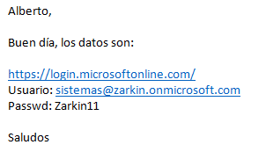
 |  |  |  | aprecio

 |  |  | Cambiaron | Zrk_2017

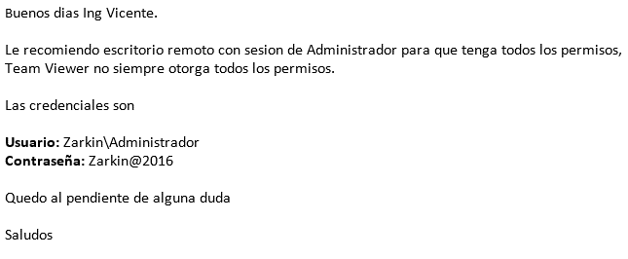

Sistema/URL/Dispositivo | IP |  | Puerto | Usuario | Password | Descripción
Hikivision |  |  | 83 | vigilancia | Zarkin2016 | Cámaras de vigilancia
Ap_Zarkin |  |  |  |  | Zarkin_2018 | WIFI
Google Cloud Print |  |  |  | impresionesconta@gmail.com | Zrk_2017 | Cuenta de google print
Impresora toshiba | 10.63.100.10 |  |  |  |  | Impresora en oficinas
administrador ejecutables |  |  |  | zarkin\administrador | Zarkin@2016 | Ejecutar/Instalar en windows
Universal |  |  |  | zarkin | qwerty1868 | Contraseña universal (funciona en algunos casos)
http://latam.kaspersky.com/descargas/versiones-de-prueba/small-office-security |  |  |  |  | 6CRCE-V1UN8-8G2YP-1DMUV | ANTIVIRUS
187.189.177.39:5000 | 187.189.177.39 |  | 5000 | admin | Zarkin@2016 | IP pública del NAS de diseño
187.189.177.39:5003 | 187.189.177.39 |  | 5000 | admin | qwerty1868 | IP Pública del NAS de Sistemas
Correos |  |  | SMTP: 925 / POP3 110

 | MAIL_USERNAME=siz.zarkin2018@gmail.com
 | MAIL_PASSWORD=Zark2018

 | Alberto Medina Conexión Remota para soporte y SIZ
 | USARÍA MAS EL 1013.
 | En el 1014 mi cuenta seria SISTEMA4 y mi contraseña es "Zarkin"
 | SISTEMA3 se queda para revisiones o trabajos de sistemas
 | en el 1013 mi cuenta es SIS01 y mi contraseña es "Menajem28"

Servidores Zarkin (Ubicados en la Planta Lerma)

 | Licencia |  | Uso | Programas | Observaciones / Carpetas Compartidas
ZRK_DC-CONTROLLER | SI |  | Servidor de Dominio (Control de Usuarios). |  | 100gb disponibles

10.63.100.2 | Windows Server 2008 R2 |  |  |  | MACROS
 |  |  |  |  | CODIGOS
 |  |  |  |  | INTERCAMBIO
SERVER-SAPBO | SI |  | Servidor de SAP y Aplicaciones | SQL | 20gb disponibles
 |  |  |  | SAP
10.63.100.4 | Windows Server 2008 R2 |  |  | OFFICE 2007 | B1_SHR
 |  |  |  | REPORTERIA | CALIDAD
 |  |  |  | CONTROL DE PISO | COBRANZA
 |  |  |  | SQL SERVER | CUENTAS X PAGAR
 |  |  |  |  | FAECFDI

 |  |  |  |  | FUSIONLERMA
 |  |  |  |  | PAGOS A PROVEEDOR
 |  |  |  |  | TESORERIA

RH-SERVER | SI |  | Nóminas, Además de contener información de los modelos de Diseño | GIRO | 400gb libres
 |  |  |  | SQL SERVER
10.63.100.6 | Windows Server 2003 R2 |  |  |  | DISEÑO
 |  |  |  |  | DIGITALIZACIONES
ZRK_DATASERVER1 | NO |  | Servidor de Datos | CONTPAQ | 1.5TB
 |  |  | También es ocupado por Nominas | OFFICE
10.63.100.3 | Windows Server 2008 R2 |  |  | SQL SERVER 2008 | CATALOGO DE FOTOS
 |  |  |  |  | COMPAC

 |  |  | Administrador | Zarkin@2016

LogMeIn
FUSION CONFORT, S.A. DE C.V.
Conexión Remota LogMeIn
2020-04-07 |  |  | Para borrar memoria de cache
 |  |  | Se abre la consola se ubica
 |  |  | c:/xampp/htdocs/siz

 |  | Ver: 1.3.28.57 | Se corren los comandos de php artisan

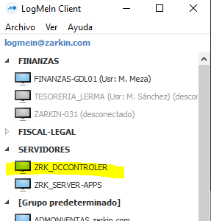
Usuario: | logmein@zarkin.com
pwr: | Zarkin11

 | Zarkin@2016

Clave | PWR
Administrador | Zarkin@2021
En en elquipo de ZRK_DCCONTROLER

Clave | PWR
Administrador | Zarkin@2021
En en elquipo de ZRK_DCCONTROLER

MODEM GAZTAMBIDE
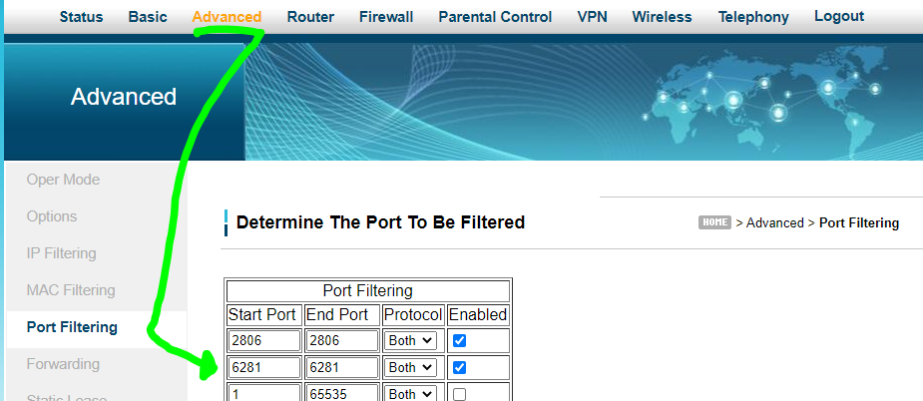
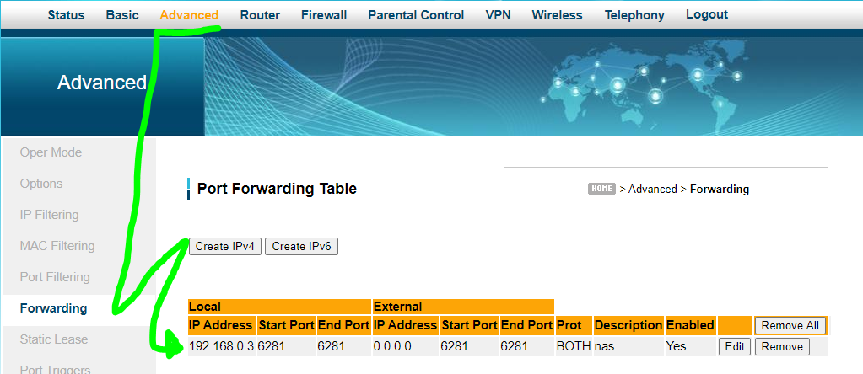
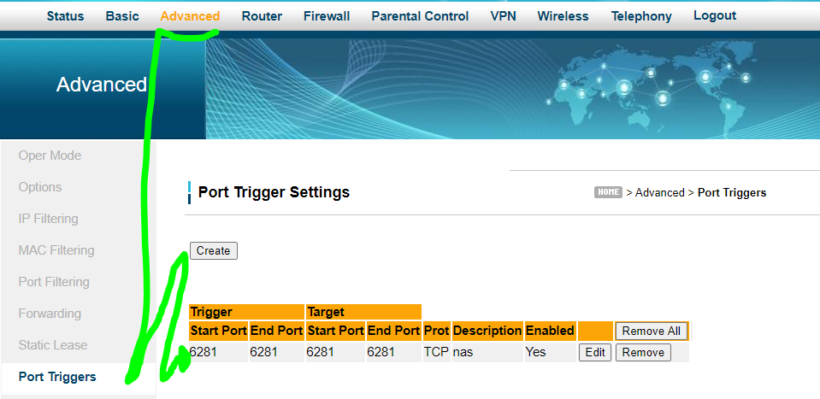
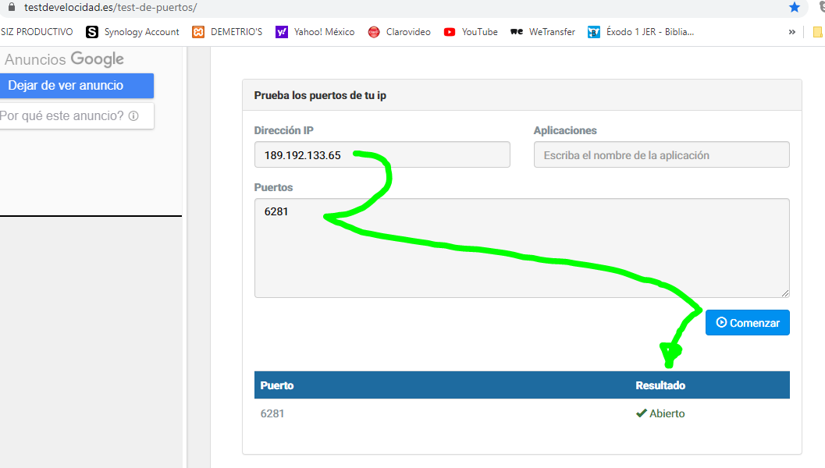
SALOTTO, S.A. DE C.V. |  |  |  | 22-Jan-19 | Se solicito a Megacable IP Fija, que el costo seria + $ 500.00
CABLE MODEM DE GAZTAMBIDE |  |  |  | 192.168.0.3 | esta direccion IP para checar el NAS
2020-04-23 |  |  |  | 23-Apr-20 | Intermitencia desde Febrero y se desconfiguro MODEM, volvio a configurar Beto.

En el navegador: | http://192.168.0.1/login.asp | IP FIJA: 189.192.133.65
Username: | user
Password: | user
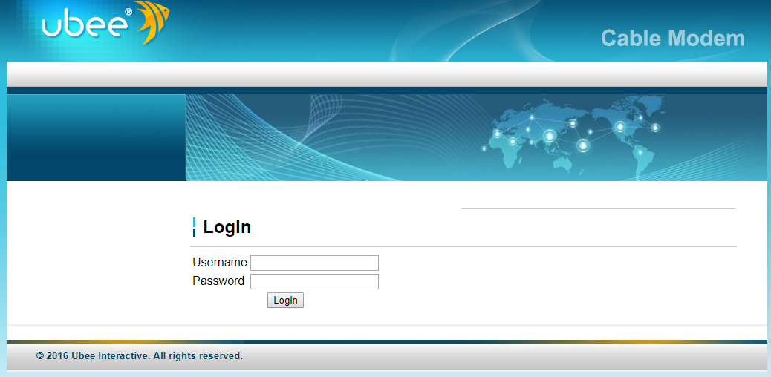

Configuracion del Puerto 6281 para que opere la NAS.
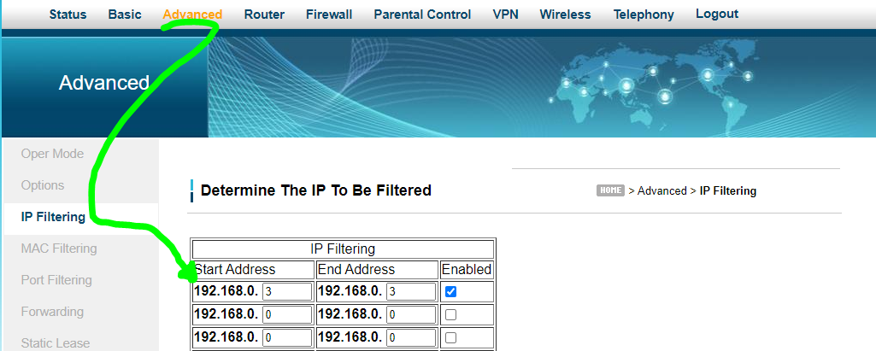

 |  |  | Este filtro no lo debe llevar, se lo quito Nicolas y ya se pudo conectar la NAS
 |  |  | 01 de junio del 2020.

NAS_RESPALDOS
SALOTTO, S.A. DE C.V.
SISTEMA DE RESPALDOS NAS |  |  |  |  | Correo enviado Nicolas a Osiel para que sepa como bajar sus archivos de la NAS
2020-05-19
 |  |  |  |  | BUENOS DIAS
 |  |  |  |  | OSIEL

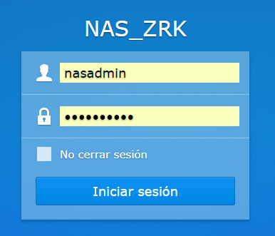
NAS de Lerma |  |  |  |  | LOS PASOS PARA ACCESAR A TU INFORMACION SON LOS SIGUIENTES:
Para conectarse: | http://plantalerma.quickconnect.to/
 |  |  |  |  | 1.- ABRE LA SIGUIENTE URL, EN ALGUN NAVEGADOR.
 |  |  |  |  | http://QuickConnect.to/sistemaszarkin

 |  |  |  |  | 2.- INGRESA USUARIO Y CONTRASEÑA:

 |  |  |  |  | USUARIO: dis_admin
 |  |  | nasadmin |  | CONTRASEÑA: Zrk_design

 |  |  |  |  | 3.- DENTRO ABRE LA OPCION: File Station

 |  |  | qwerty1868 |  | 4.- SELECCIONA LA OPCION DESCARGAR:

 |  |  |  |  | 5.- AL MOMENTO DE ABANDONAR LA SESION ESTA DEBERA CERRARSE DESDE CERRAR SESION DEL MENU.

 |  |  |  | Esto era con el servicio de IP FIJA de MEGA CABLE
 |  |  |  | Entrando Directamente al Equipo (Conector Uno)
 |  |  |  | 192.168.0.3:5000
NAS de Guadalajara
Para conectarse: | http://gaztambide.quickconnect.to
 | http://plantaguadalajara.synology.me.63870/ |  |  | Esto es con el servicio de TELMEX en CASA
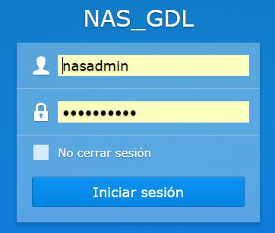
 |  |  |  | Entrando Directamente al Equipo (Conector Dos)
 |  |  |  | 192.168.1.85:5000

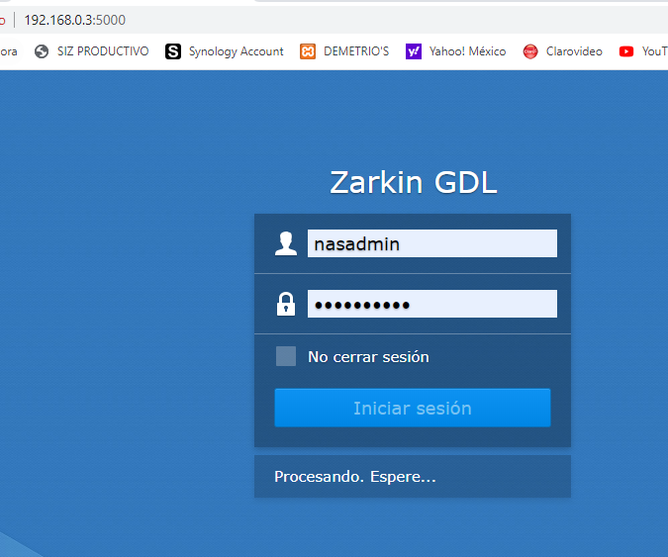
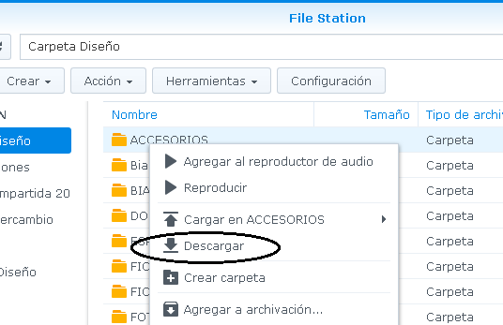
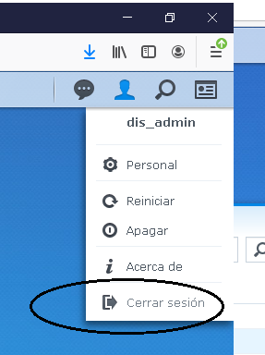
 |  | nasadmin | (admin)

 |  | qwerty1868

 |  | IP: 192.168.0.3:5000

 |  | Para validar conectividad, ir a la seccion.
 |  | Menu
 |  | Conectividad
 |  | General
 |  | Quickconnect
 |  | Debe estar activado y debe funcionar la liga
 |  | del DMS. Es la que se necesita para entrar.

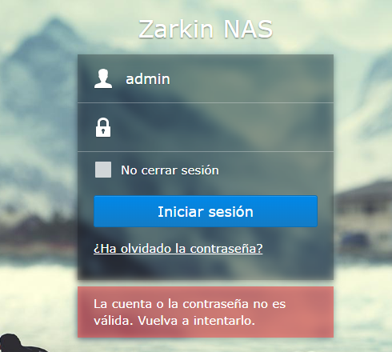
 |  |  | https://sistemaszarkin.synology.me:5001/

 |  |  | Diseño

 |  |  | admin

 |  |  | Zarkin@2016

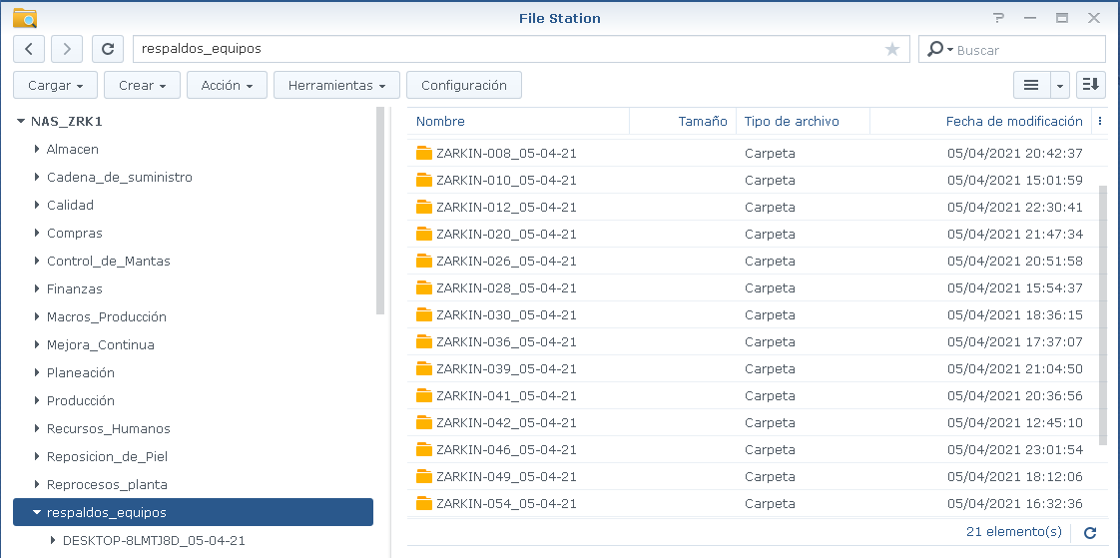
ACTUALIZACION DEL 06 DE ABRIL DEL 2021.

Por el momento puedes revisarlo por el remoto:

http://10.63.100.53:5000/ (SE GENERA LOS RESPALDOS Y CARPETAS COMPARTIDAS)

usuario: admin
contraseña: Zarkin@2016

-CARPETA DONDE SE GENERAN LOS RESPALDOS TEMPORALMENTE DE LOS EQUIPOS.

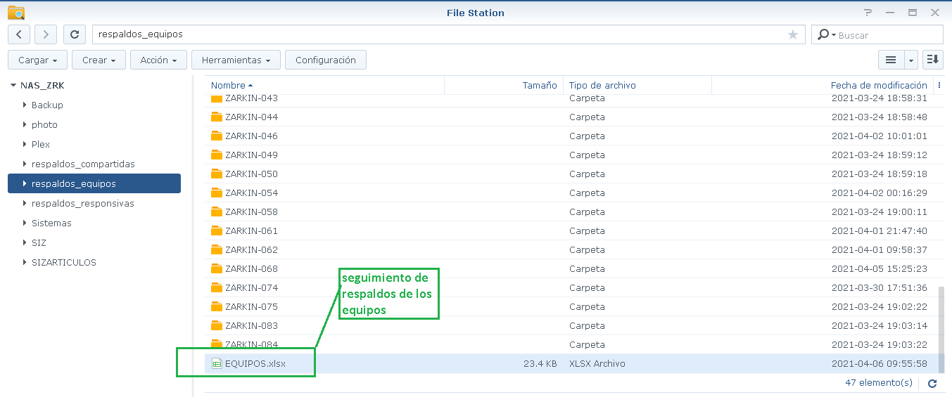
http://10.63.100.96:1095/ (RESPALDOS, INGRESO SOLAMENTE EL AREA DE SISTEMAS)

usuario: admin
contraseña: qwerty1868

-CARPETA DONDE SE ESTAN QUEDANDO LOS RESPALDOS.

POR OTRO LADO TE ENVIO LA POLITICA DE RESPALDO, DONDE:

-SOLO APLICA PARA LOS NODOS DE LERMA.
-FALTA VERIFICAR O MODIFICAR EL PROCESO DE RESPALDO DE LOS EQUIPOS DE GUADALAJARA Y EXTERNOS.
-LA CARPETA “respaldos_equipos” contiene un listado de los equipo y usuario con las fechas de los respaldos que han estado realizando los usuarios.

-LA CARPETA “respaldos_equipos” no tienen nada que ver con la carpeta “respaldo_responsivas”.

-LA CARPETA “respaldo_responsivas” será utilizada para los respaldos cuando hay cambio de usuario, cambio de equipo, como se venia utilizando.

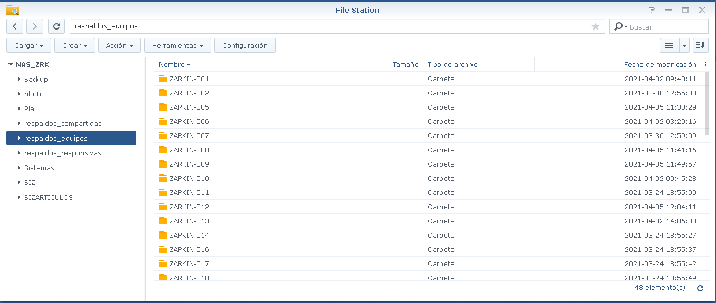

https://10.63.100.107:5001/ (EQUIPO DE TRABAJO DE DISEÑO)

-SIGUE PENDIENTE EL PROBLEMA DE SEGURIDAD.

usuario: admin
contraseña: Zarkin@2016

IP SCANNER
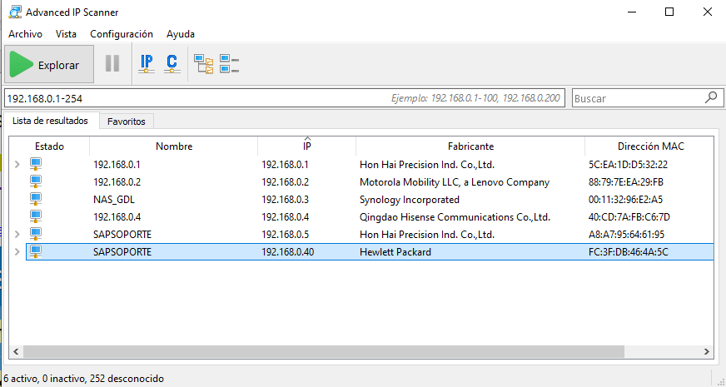
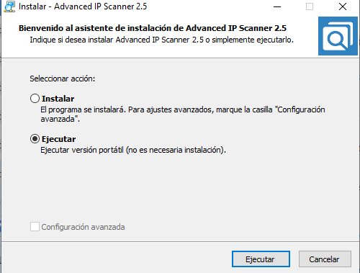
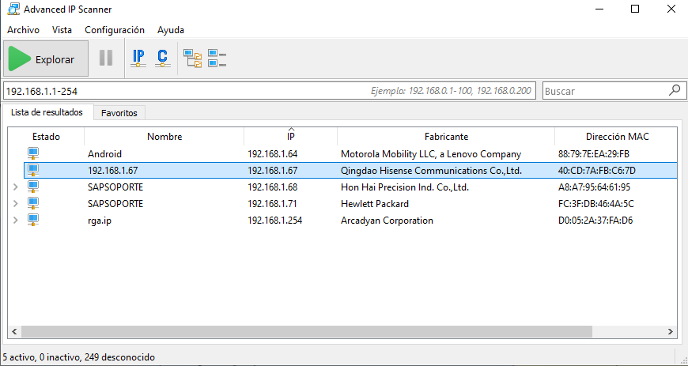
Para poder identifica la IP que tienen los equipos que estan conectados a la RED
Se ejecuta para que no se instale.

 | Oficina Gaztambide

SQL
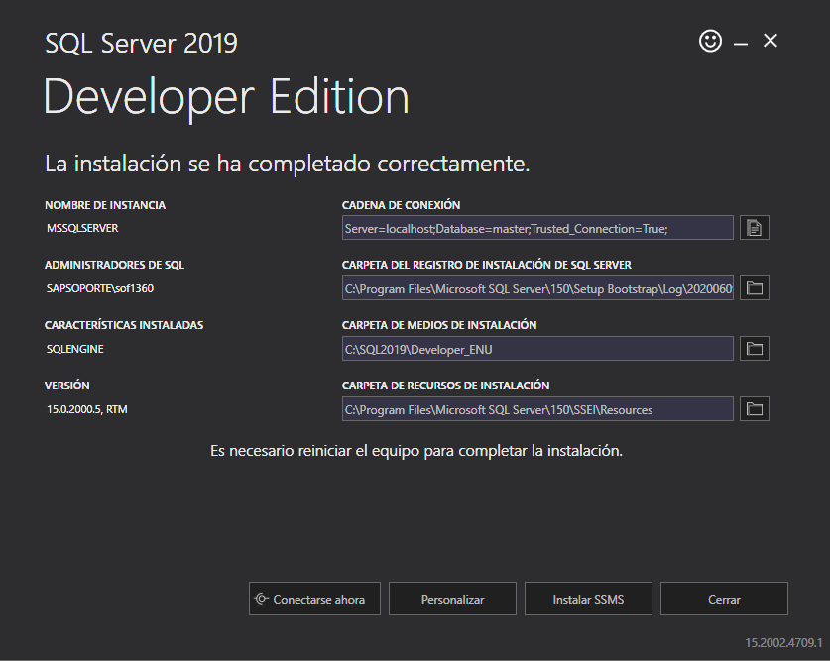
 | 2019-02-26 | Al parecer de las dos formas se abre sin dar problema | 2019-02-26
 | Maquina HP Local asi entro Alberto | Solo que en el proyecto uso la IP 127.0.0.1 | Maquina HP Local
 | V1k0 |  | sa --> V1k0
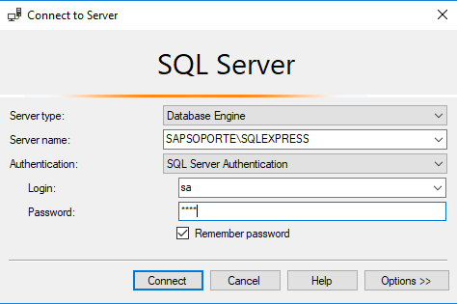
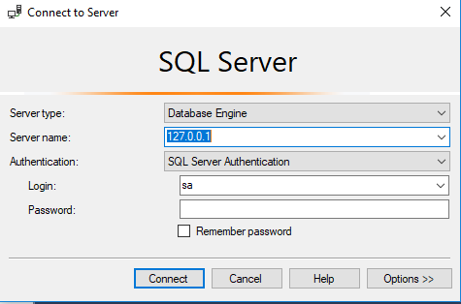

El 09 de junio instale de nuevo la vesion de SQL 19 Developer, para ver si con esa puedo trabajara.

A DESK
1 DE MARZO DEL 2019

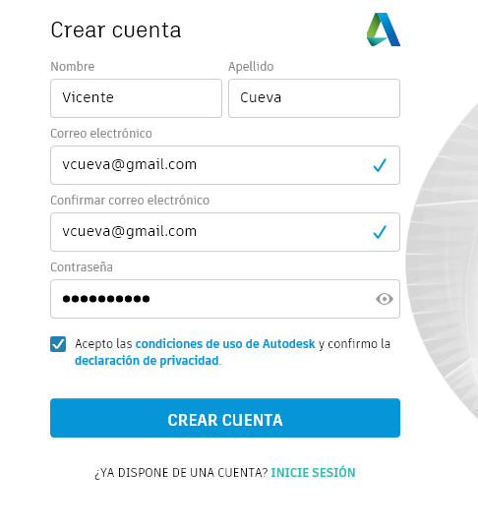

 | Victoria77

SMART PSS
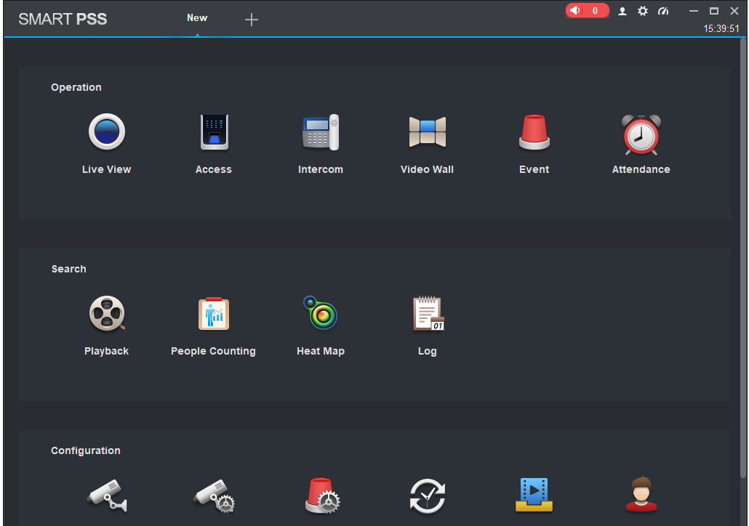
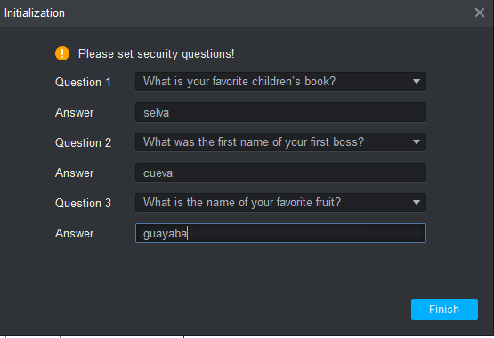
User | admin
Pass | admin

NComputing
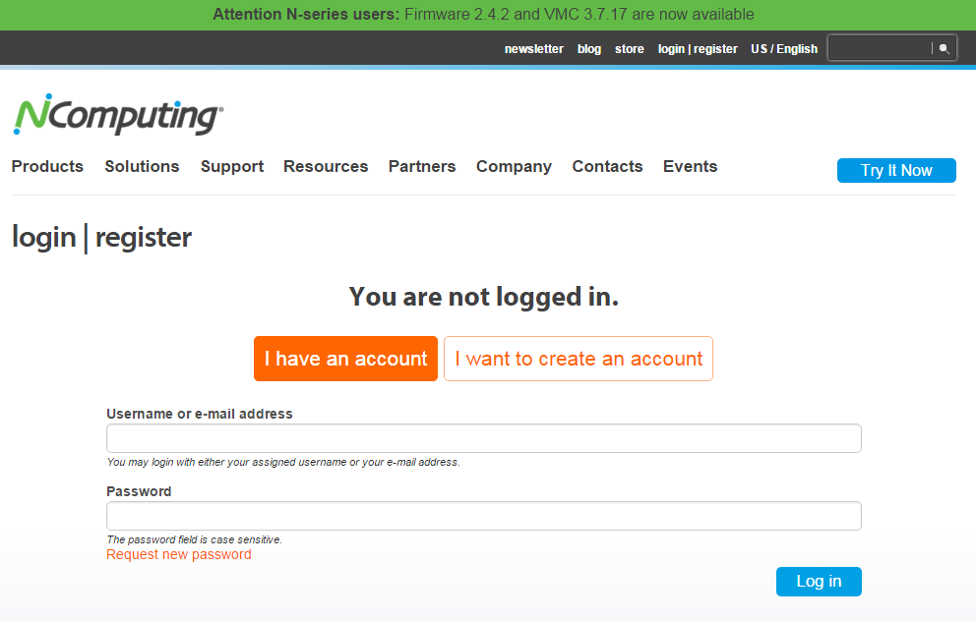
FUSION CONFORT, S.A. DE C.V.
Registros a Programas o Paginas WEB
N Computing

Sistema para el uso de las terminales de captura.

Username: | vcuevar@gmail.com | https://www.youtube.com/watch?v=WJzgcEacTMM
Password | Zarkin@2016

Psycowin
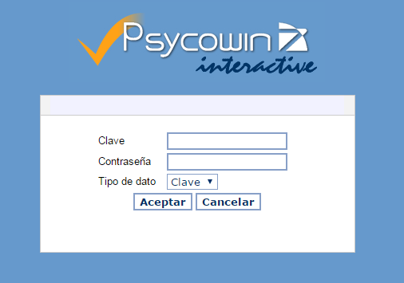
FUSION CONFORT, S.A. DE C.V.
Registros a Programas o Paginas WEB
Psycowin
Portan de Internet (Según yo para algo de Recursos Humanos)
http://zarkin.servehttp.com:8080/portaliswinteractive/

Clave:
Contraseña:

Quienes lo usan

DrayTek
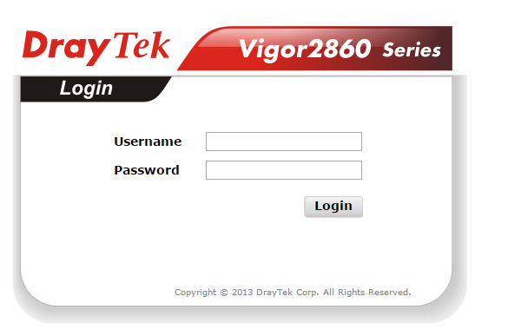
FUSION CONFORT, S.A. DE C.V.
Registros a Programas o Paginas WEB
DrayTek
Según creo para el Router
http://zarkin.servehttp.com:8080/portaliswinteractive/

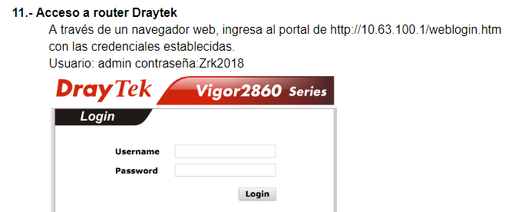
Username:
Password:

Bestel
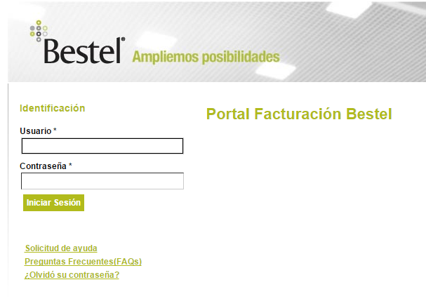
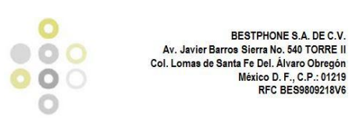
FUSION CONFORT, S.A. DE C.V.
Registros a Programas o Paginas WEB
Bestel |  | Se cancelo el servicio el 30 de Abril del 2017. Se cambio por Total Play resulta mejor y mas economico.
Servicio de Telefonia e Internet

Factura
URL: | http://facturacion.bestel.com.mx/index.html?usuario=MX.OPE070326DNA_CI.9503316
USUARIO: | MX.OPE070326DNA_CI.9503316
PASSWORD: | OBA752T3

regsvr32
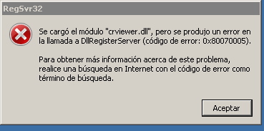
Para registrar una librería se coloca la librería en el escritorio remoto del usuario y se abre DOS como administrador y se mueve a la carpeta
del escritorio y se ejecuta regsvr32 nombre.dll

Solución de problemas con el código de error 0x80070005 y el evento Id. 8207 cuando faltan datos en el contenedor CN=Jerarquías de carpetas
Última modificación del tema: 2008-10-23
Este tema proporciona información acerca de por qué se recibe el siguiente mensaje de error en el registro Eventos administrativos o en el registro de la aplicación en un equipo en el que funciona Microsoft Exchange Server 2007:
Tipo de evento: Error
Origen del evento: MSExchangeFBPublish
Id. de evento: 8207
Categoría del evento: general
Descripción:
Error al actualizar la información de disponibilidad en la carpeta pública de la máquina virtual MachineName. El número de error es 0x80070005.
Además, los usuarios de Microsoft Office Outlook 2003 no pueden tener acceso a la carpeta pública que está hospedada en el servidor de Exchange, y la base de datos de carpetas públicas puede estar desmontada.
Causa
Este problema tiene lugar cuando el contenedor CN=Jerarquías de carpetas falta en el Primer grupo administrativo o cuando el nombre de CN=Carpetas públicas no existe en el contenedor CN=Jerarquías de carpetas para el Primer grupo administrativo, en Exchange 2007.
Solución
Para solucionar el problema, use uno de los siguientes procedimientos:
Para comprobar que el contenedor CN=Jerarquías de carpetas existe
Haga clic en Inicio, en el cuadro Iniciar búsqueda, escriba ADSI y, a continuación, en Programas, haga clic en Editor ADSI.
En el panel de navegación del Editor ADSI, haga clic con el botón secundario en Editor ADSI y, a continuación, haga clic en Conectarse a.
En el cuadro de diálogo Configuración de conexión, bajo Seleccione un contexto de nomenclatura conocido, elija Configuración en la lista desplegable y, a continuación, haga clic en ACEPTAR.
Expanda CN=Configuración, CN=Servicios, CN=Microsoft Exchange, CN=Primera organización, CN=Grupos administrativos, CN=Grupo administrativo de Exchange. Si el contenedor CN=Jerarquías de carpetas no existe, tendrá que crearlo manualmente. Para ello, siga estos pasos:
Haga clic con el botón secundario en CN=Grupo administrativo de Exchange, haga clic en Nuevo y, a continuación, en Objeto.
Seleccione msExchPublicFolderTreeContainer para la clase y haga clic en Siguiente.
En el cuadro Valor, escriba Jerarquías de carpetas y, a continuación, haga clic en Siguiente.
Haga clic en Finalizar.
Haga clic con el botón secundario en CN=Jerarquías de carpetas, haga clic en Nuevo y, a continuación, haga clic en Objeto.
Seleccione MSexchPFTree de la lista y haga clic en Siguiente.
En el cuadro Valor, escriba Carpetas públicas y, a continuación, haga clic en Siguiente.
Haga clic en Finalizar.
Haga clic en Inicio, Programas, Microsoft Exchange Server 2007 y, a continuación, en Consola de administración de Exchange.
En la Consola de administración de Exchange, expanda Configuración del servidor y, a continuación, haga clic en Buzón.
En el panel de detalles, haga clic con el botón secundario en Base de datos de carpetas públicas y, a continuación, haga clic en Desmontar base de datos. Una vez desmontada la base de datos, haga clic con el botón secundario en Base de datos de carpetas públicas y, a continuación, haga clic en Montar base de datos.
Para comprobar que el objeto CN=Carpeta pública está situado en la ubicación correcta
Haga clic en Inicio, en el cuadro Iniciar búsqueda, escriba ADSI y, a continuación, en Programas, haga clic en Editor ADSI.
En el panel de navegación del Editor ADSI, haga clic con el botón secundario en Editor ADSI y, a continuación, haga clic en Conectarse a.
En el cuadro de diálogo Configuración de conexión, bajo Seleccione un contexto de nomenclatura conocido, elija Configuración en la lista desplegable y, a continuación, haga clic en ACEPTAR.
Expanda CN=Configuración, CN=Servicios, CN=Microsoft Exchange, CN=Primera organización, CN=Grupos administrativos, CN=Grupo administrativo de Exchange, CN=Jerarquías de carpetas.
Compruebe que existe el elemento CN=Carpetas públicas. Si CN=Carpetas públicas no existe, expanda CN=Configuración, CN=Servicios, CN=Microsoft Exchange en Editor ADSI.
Haga clic con el botón secundario en CN=Carpetas públicas y, a continuación, haga clic en Mover.
En el cuadro de diálogo Mover, expanda CN=Configuración, CN=Servicios, CN=Microsoft Exchange, CN=Primera organización, CN=Grupos administrativos, CN=Grupo administrativo de Exchange, CN=Jerarquías de carpetas y, a continuación, haga clic en Aceptar.
Haga clic en Inicio, elija Herramientas administrativas y, a continuación, haga clic en Servicios.
En el complemento Servicios de MMC, haga clic con el botón secundario del mouse en Almacén de información de Microsoft Exchange y, a continuación, haga clic en Reiniciar.

no-ip
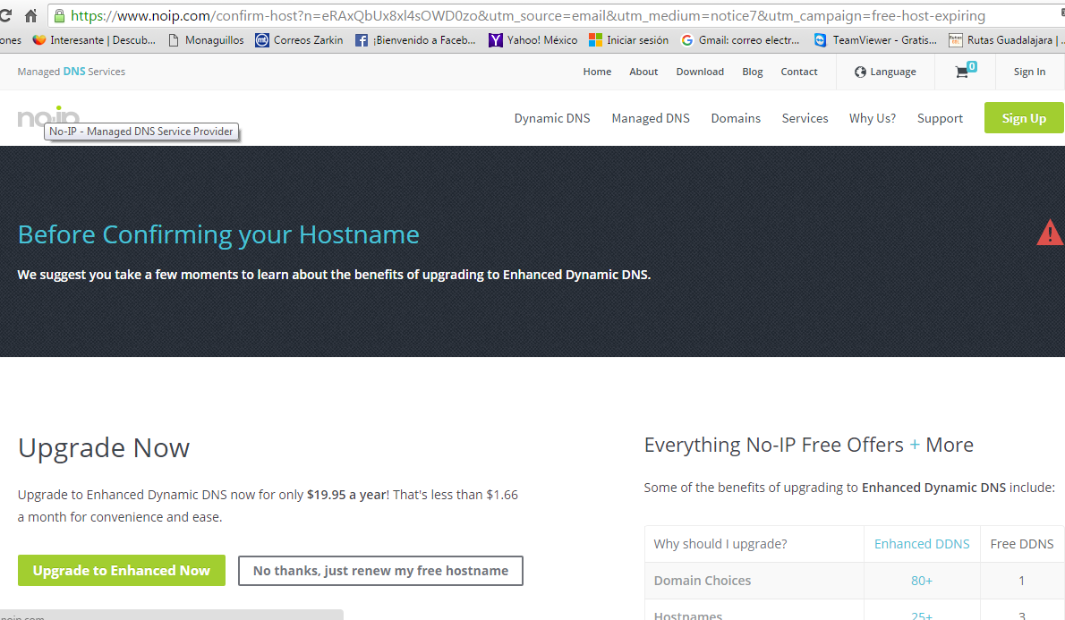
Para el uso de escritorio remoto
zarkin.servehttp.com,

IP Publica
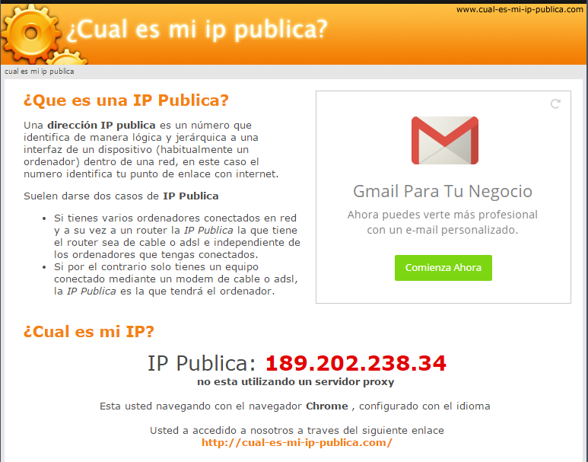
Para conocer la IP Publica, que es con la que nos conectamos como escritorio remoto

OutLook
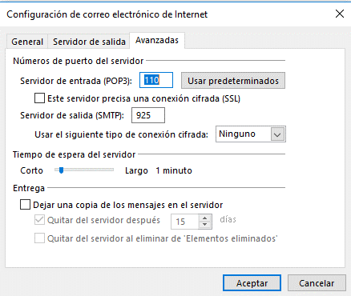
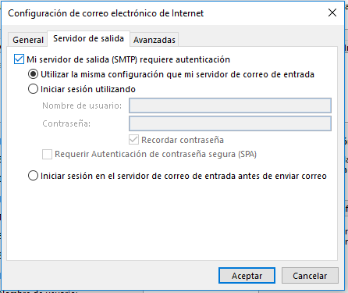
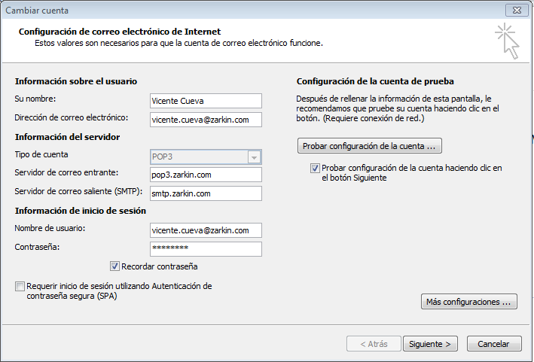

victoria

ADOON FACT SAP
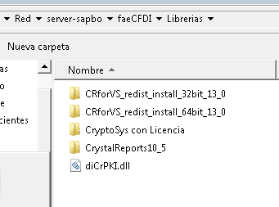
ING
PARA TIMBRAR LAS FACTURAS TENDREMOS QUE INSTALAR ESTAS LIBRERIAS

Y TENER CUIDADO DE LA CONFIGURACION REGIONAL DEBE SER MEXICO

ES LO QUE HICIMOS CON DAVID ALVAREZ PARA TIMBRAR LA FACTURA 3
SALUDOS

